Лист 1
Прайс-лист
МИР ПРЯЖИ

В валюте: руб. (курс 1).
Цены указаны на 07.08.2020

№ | Номенклатура/ Характеристика номенклатуры | Описание | Изображение | Артикул | Цена | Ед. | Остаток | Ссылка на сайт
 | Набор штампов 10*11 Мишутка-мастер | Набор штампов 10*11 Мишутка-мастер | 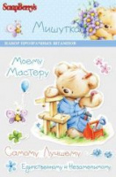 | SCB071207 | 55.00 |  |  | Изображение
 | Набор штампов 10*11 Мишутка-мастер |  |  |  | 55.00 | шт | 5 | Изображение
 | Прозрачный штамп НОВОГОДНИЕ МИШУТКИ 14*18 см | Прозрачный штамп НОВОГОДНИЕ МИШУТКИ 14*18 см | 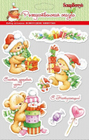 | SCB 0810055 | 117.00 |  |  | Изображение
 | Прозрачный штамп НОВОГОДНИЕ МИШУТКИ 14*18 см |  |  |  | 117.00 | шт | 5 | Изображение
 | Штампики "ScrapBerry's" прозрачные | Штампики "ScrapBerry's" прозрачные | 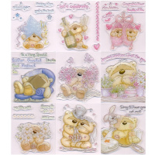 | FZCS | 140.00 |  |  | Изображение
 | Штампики "ScrapBerry's" прозрачные (02, С праздником!) |  | 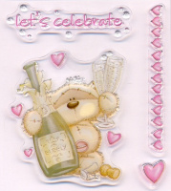 |  | 140.00 | шт | 8 | Изображение
 | Штампики "ScrapBerry's" прозрачные (03, Любовь) |  | 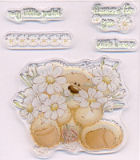 |  | 140.00 | шт | 5 | Изображение
 | Штампики "ScrapBerry's" прозрачные (04, Желаю) |  | 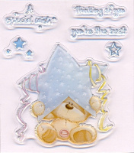 |  | 140.00 | шт | 17 | Изображение
 | Штампики "ScrapBerry's" прозрачные (05, С прибавлением) |  |  |  | 140.00 | шт | 10 | Изображение
 | Штампики "ScrapBerry's" прозрачные (07, Особое пожелание) |  |  |  | 140.00 | шт | 16 | Изображение
 | Штампики "ScrapBerry's" прозрачные (08, Свадьба) |  | 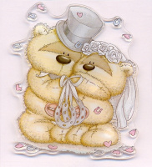 |  | 140.00 | шт | 12 | Изображение
 | Штампики "ScrapBerry's" прозрачные (09, Бабочки и цветы) |  | 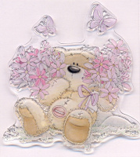 |  | 140.00 | шт | 12 | Изображение
 | Штампики "ScrapBerry's" прозрачные (10, Поправляйся) |  | 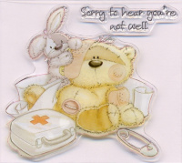 |  | 140.00 | шт | 30 | Изображение
 | Штампики "ScrapBerry's" прозрачные (11, Все о нем) |  |  |  | 140.00 | шт | 26 | Изображение
 | Штампики "ScrapBerry's" прозрачные (12, День рождения) |  | 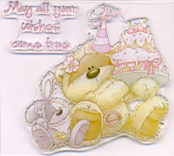 |  | 140.00 | шт | 1 | Изображение

